表紙
会社評価システム

第1.0版


 |  | v

 | 更新日2023/9/20

4.2.会社評価の変更①
4.2.会社評価の登録変更

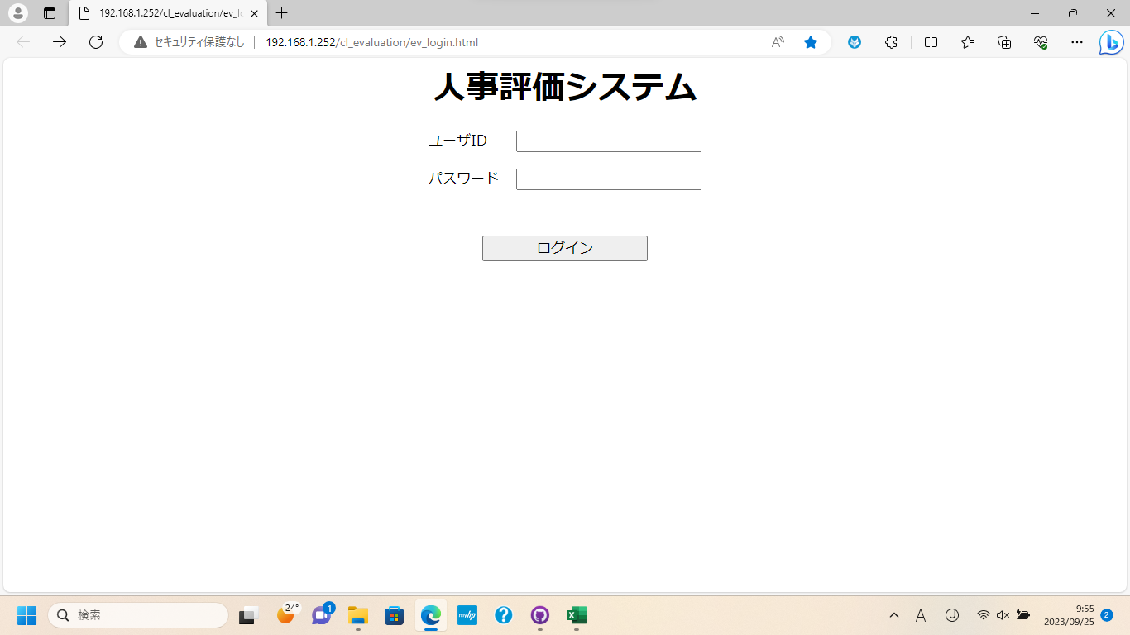
①

②

③

①に[ユーザID]を入力
②に[パスワード]を入力
③のボタンを押下してログイン

4.2.会社評価の変更

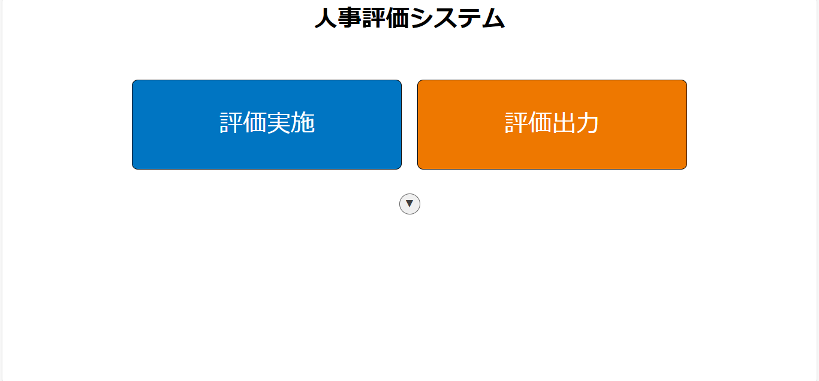

①

①のボタンを押下して[管理メニュー]を表示

4.2.会社評価の変更②
4.2.会社評価の変更

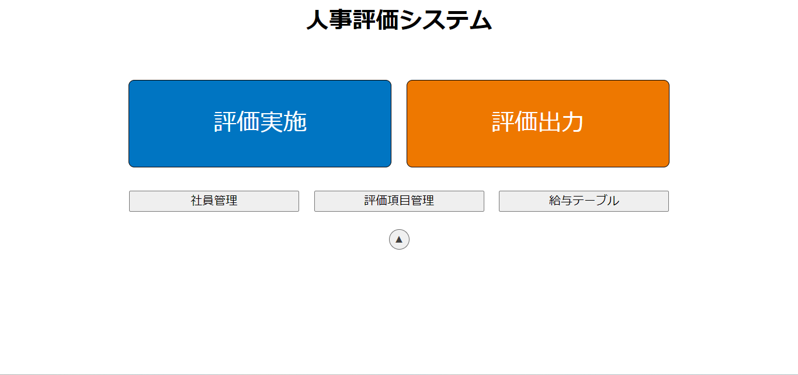

①

①のボタンを押下して[評価項目管理]に遷移

4.2.会社評価の変更

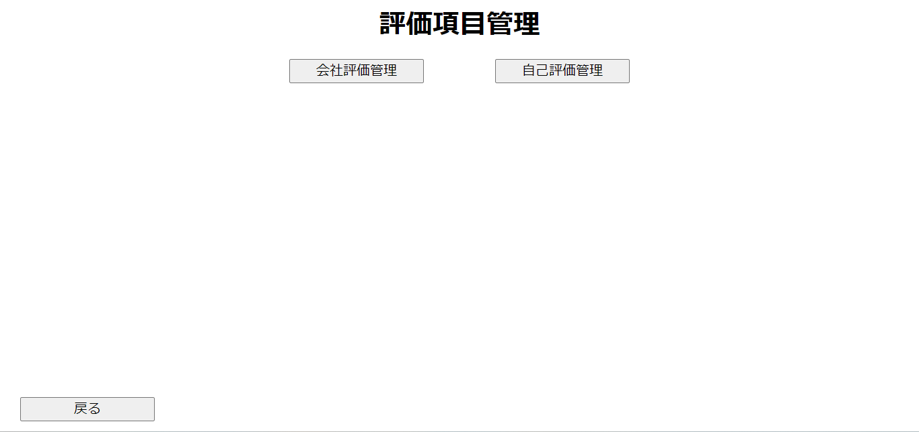
①

①のボタンを押下して[会社評価管理]に遷移

4.2.会社評価の変更③
4.2.会社評価の変更

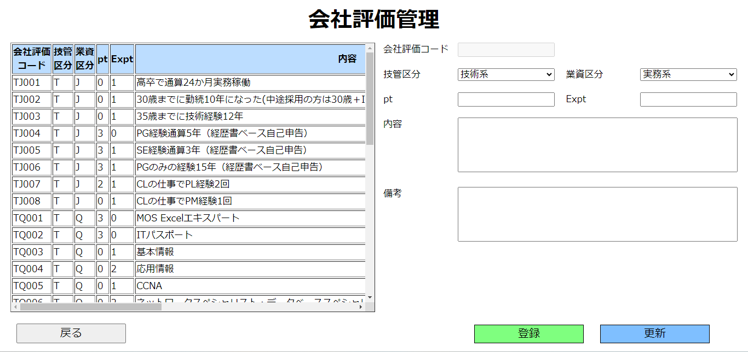
①

②

①の[入力欄]に登録したい[会社評価]のデータを入力
②の[登録]ボタンを押下

4.2.会社評価の変更

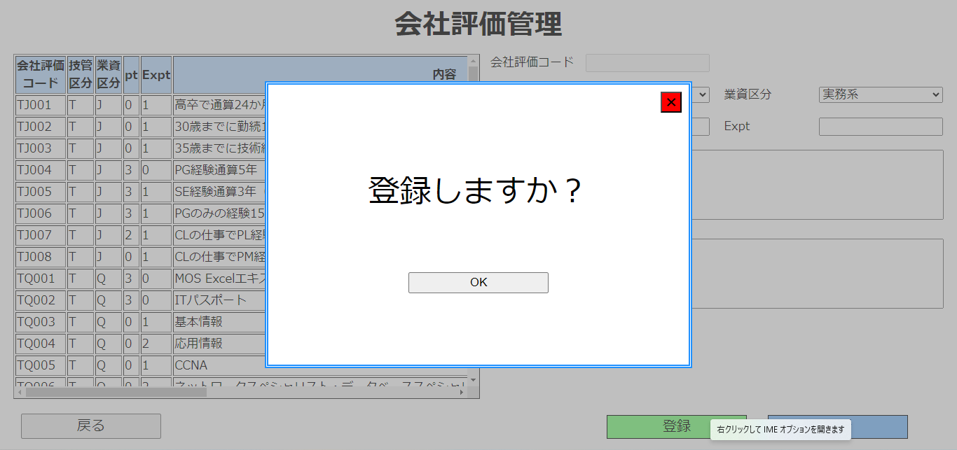

①

①のボタンを押下して登録完了

4.2.会社評価の変更④
4.2.会社評価の変更

①

①の列を押下して画面右部に①の列の情報を表示

4.2.会社評価の変更

①

①のボタンを押下して[会社評価管理]に遷移

2.9自己評価,会社評価から遷移
2.9.自己評価

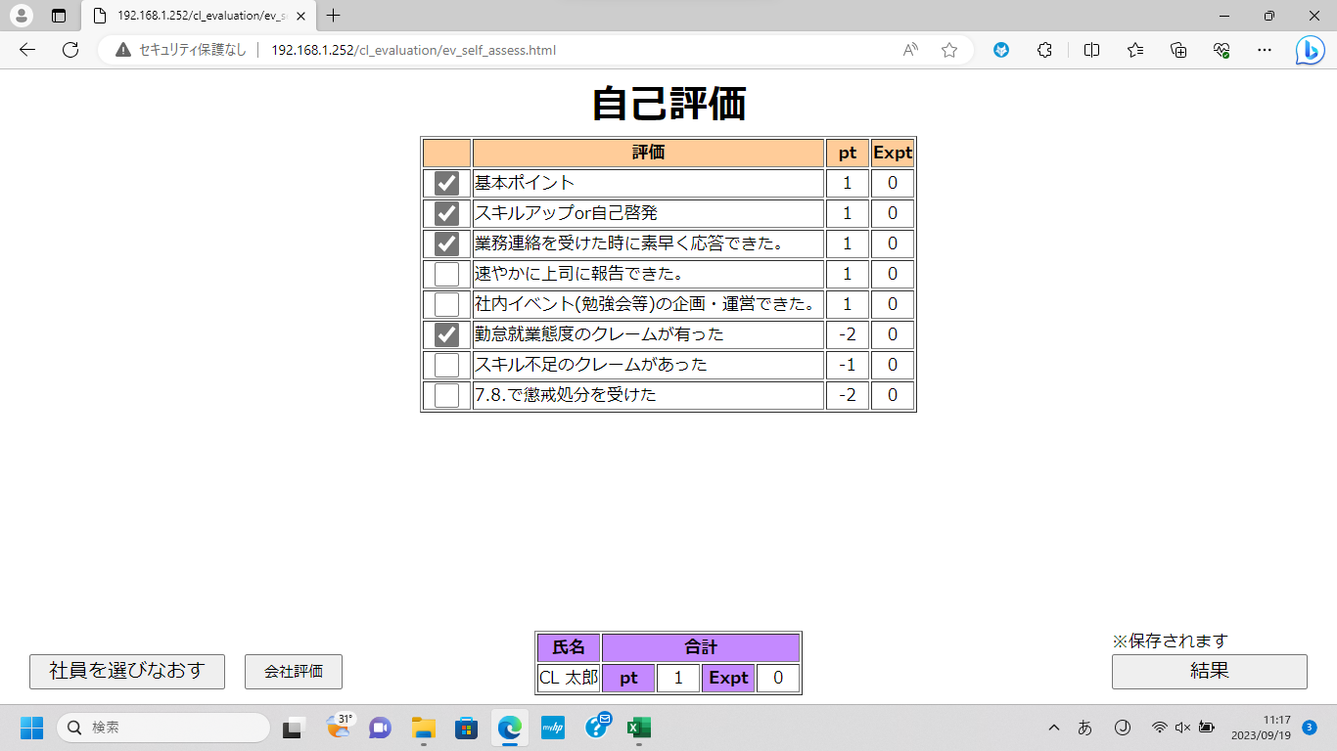

①

②
③
④

①のチェックボックスを押下して[ポイント]を付与
②のボタンを押下して[評価実施]画面に遷移
③のボタンを押下して[会社評価]画面に遷移
④のボタンを押下して[結果]画面に遷移
※④のボタン押下時、入力した内容がDBに保存されます

2.9.自己評価(会社評価から遷移時)

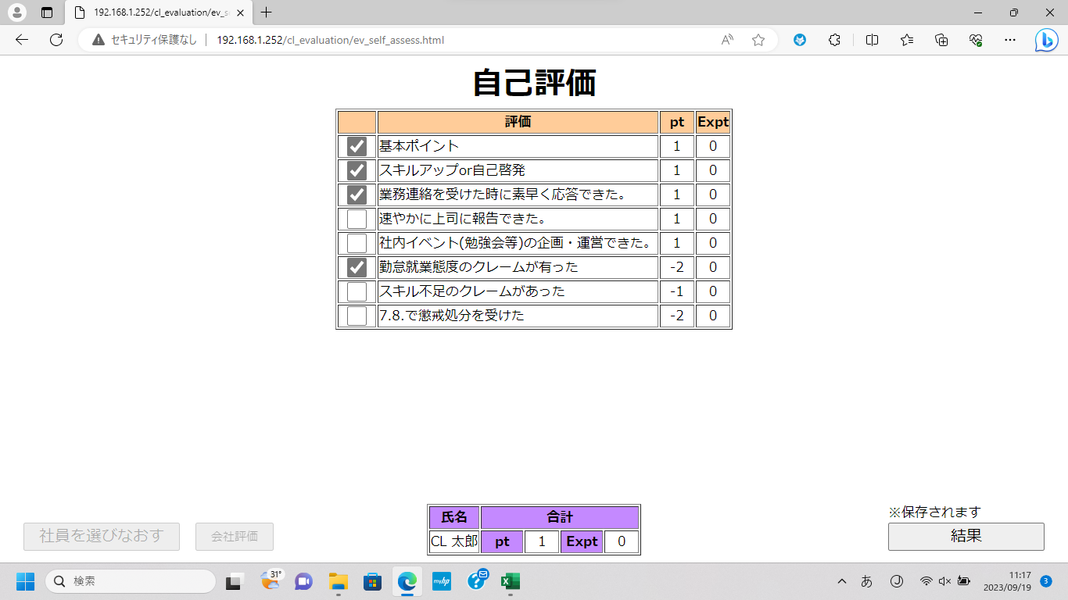

①

②
③

①のチェックボックスを押下して[ポイント]を付与
②のボタンは非活性で選択できません
※[会社評価]を行った場合、[結果]画面まで遷移しないと[pt],[Expt]が正しく計算されない場合があるため非活性にしています
③のボタンを押下して[結果]画面に遷移
※④のボタン押下時、入力した内容がDBに保存されます

2.10会社評価,2.11結果
2.10.会社評価

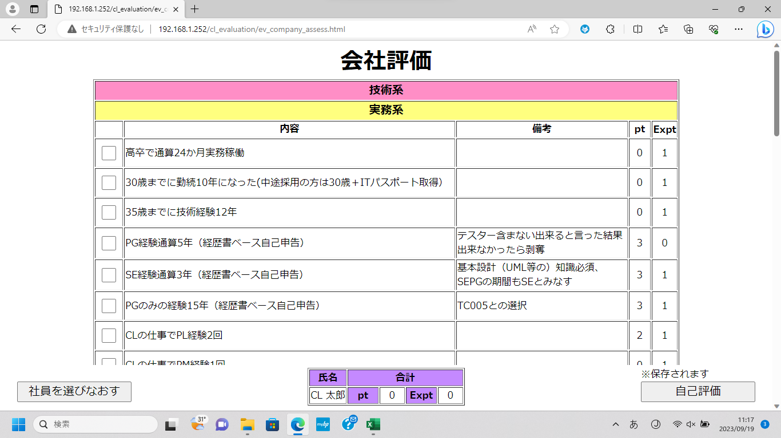

①

②
③

①のチェックボックスを押下して[ポイント]を付与
※選択した[資格]の行は背景色が緑色になります
前回選択していた[資格]の行は背景色が黄色になっています
②のボタンを押下して[評価実施]画面に遷移
③のボタンを押下して[自己評価]画面に遷移
※③のボタン押下時、入力した内容がDBに保存されます

2.11.結果

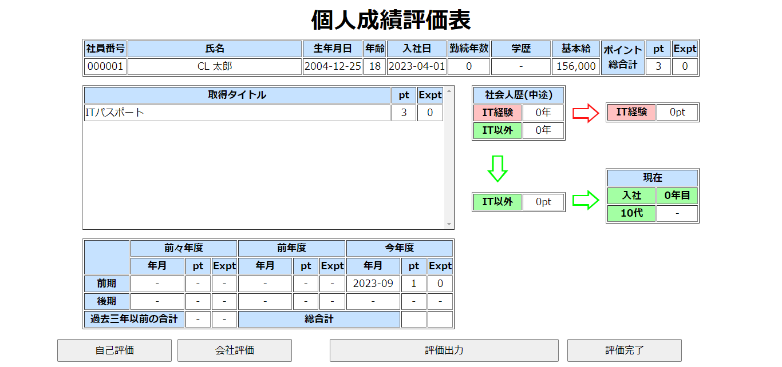

①
②
③
④

①のボタンを押下して[自己評価]画面に遷移
②のボタンを押下して[会社評価]画面に遷移
③のボタンを押下して表示しているデータをCSVファイルにして出力(CSVファイルはダウンロードに保存 されます)
④のボタンを押下して[評価実施]画面に遷移
※4月から9月末の間に人事評価した場合、その年の9月1日の自己評価結果の[pt]は反映されません

2.12評価出力,2.13確認
2.12.評価出力

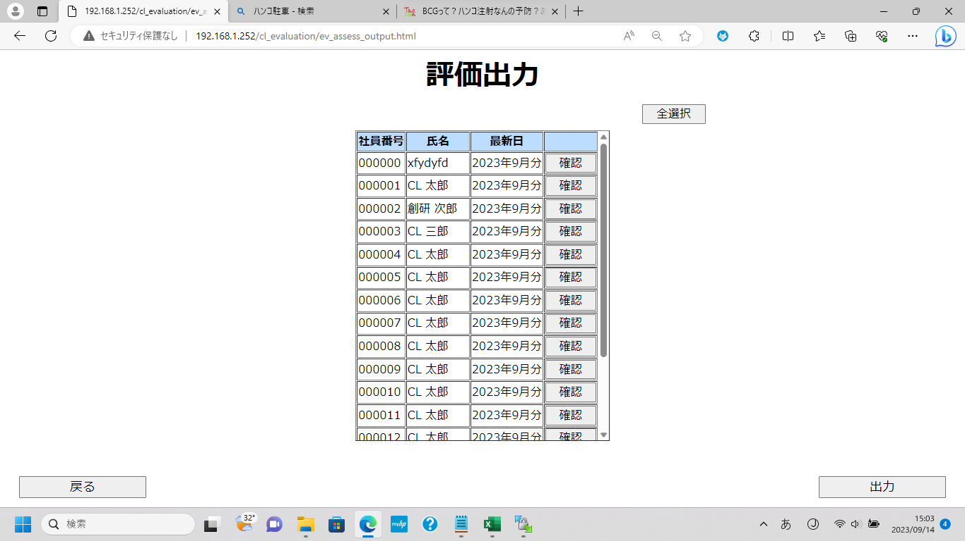
③
①
②

④
⑤

①のボタンを押下して[社員]を全選択
②を押下すると押下した行の[社員]を選択可能
※選択した[社員]の行は背景色が黄色になります
③のボタンを押下すると押下した行の[社員]の[確認]画面に遷移
④のボタンを押下して[メニュー]画面に遷移
⑤のボタンを押下して選択した[社員]のデータをCSV出力(CSVファイルはダウンロードに保存 されます)

2.13.確認

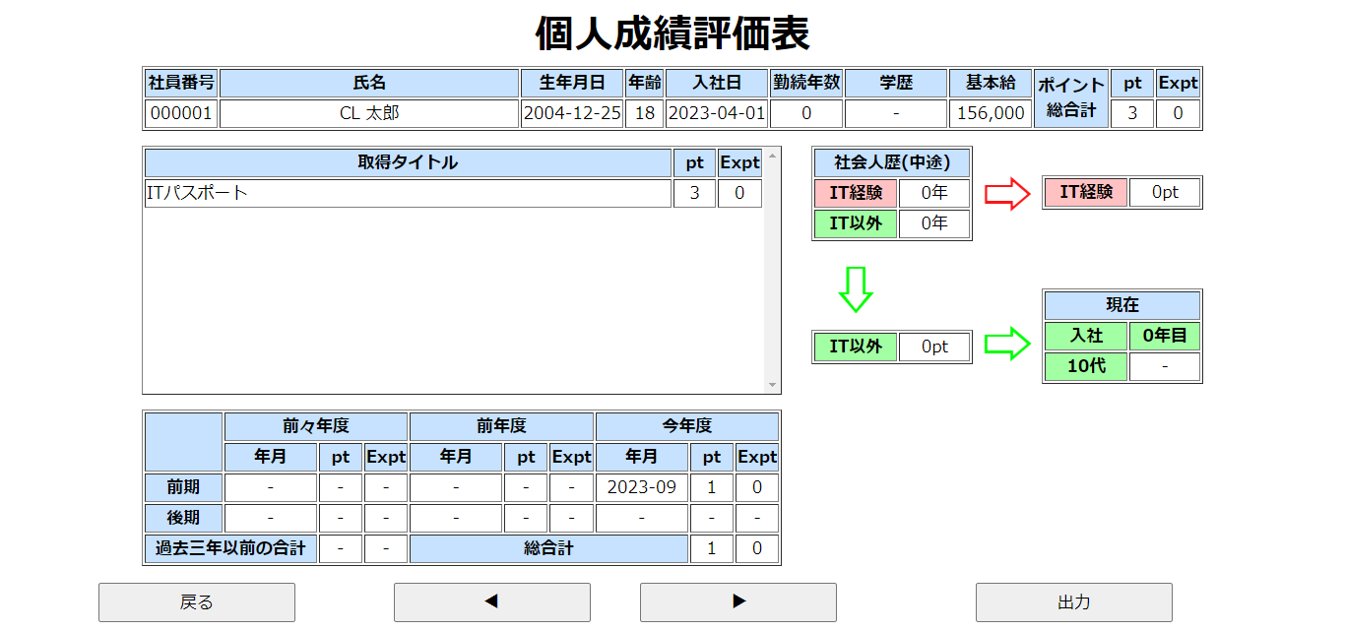

①
②
③

①のボタンを押下して[評価出力]画面に遷移
②のボタンを押下して表示している[社員]を切り替え
③のボタンを押下して表示している[社員]のデータをCSVファイルにして出力(CSVファイルはダウンロードに保存 されます)

3.個人成績評価表
3.個人成績評価表

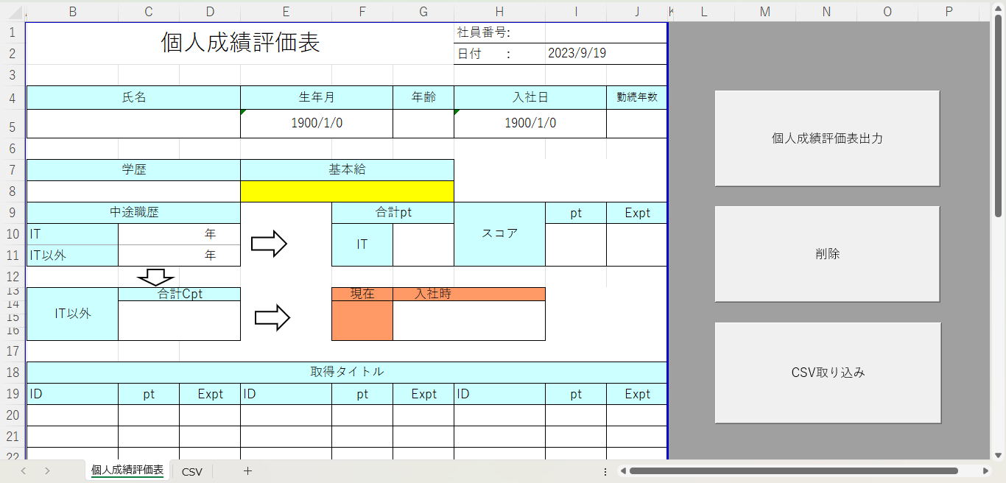

①

②

③

①のボタンを押下して[CSVシート]に張り付けた[社員]のデータ分[個人成績評価表]のシートを作成
②のボタンを押下して作成したシートを削除
③を押下してCSVファイルを取り込み

3.個人成績評価表③押下時

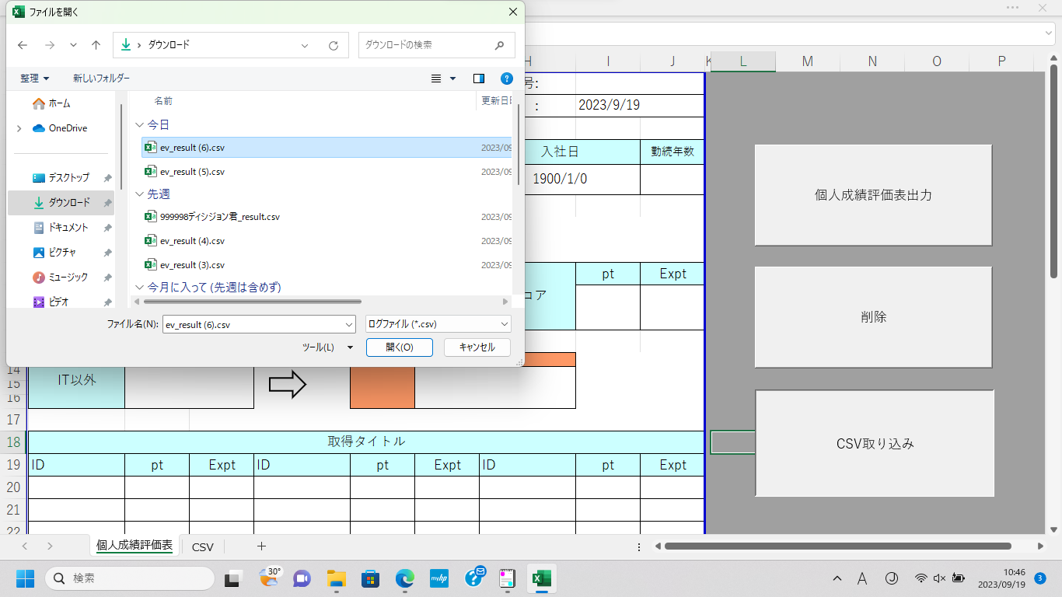

②

①

③

①のダウンロードを選択
②の中から貼り付けたいファイルを選択
③を選択して貼り付け

